Hoja1
EJERCICIOS DE FILAS Y COLUMNAS
Se desea agregar a la tabla una columna para apellidos (al costado de la columna "Nombres") y otra para los números de telefono de cada persona (antes de la columna de correos).

 | Nombres | Apellidos | Fecha de nacimiento | Ciudad | Teléfono | Correo
 | Edgar Coronel
 | Ronie Vela
 | Sandra Gómez
 | Andrea Tello
 | Aleccia Miranda
 | José Torres
 | Juan Condori
 | Elizabeth Vargas
 | Kiara Casusol
 | Franklin Aguilar
 | Leonardo Rubio
 | Karina Acosta
 | Miguel Vela
 | Franz Baca
 | Jeanfranco Chacón
 | Lena del Aguila
 | Omar Rojas
 | Bertha López

Hoja2
EJERCICIOS DE FILAS Y COLUMNAS

 | Ficha Médica

 | Nombre Completo
 | Domicilio

 | Teléfono | Fecha de nacimiento | DNI
 |  |  |  | CREAR EL SIGUIENTE FORMULARIO ( Alto de cuadro de texto 33, alto del campo observaciones 60)
 | Antecedentes médicos
 | Sistema de saludo

 | Grupo sanguíneo | Padece alguna enfermedad crónica

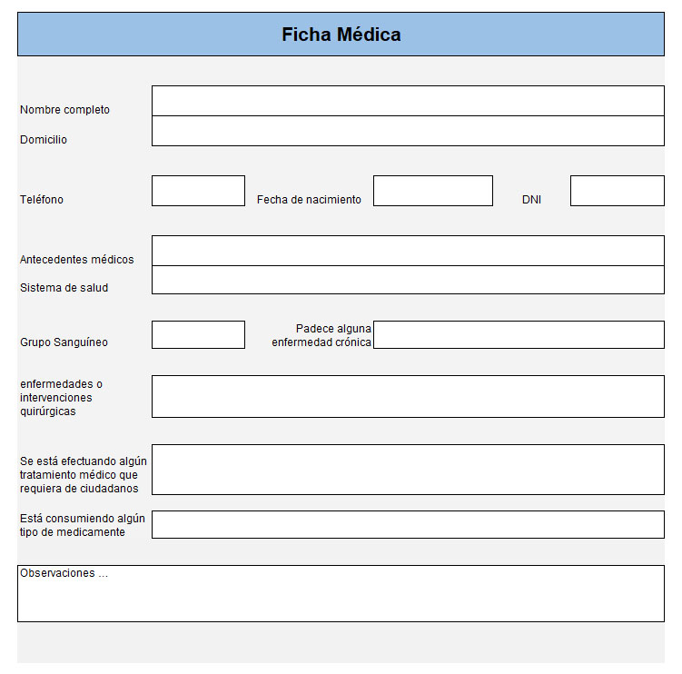
 | Enfermedades o interverciones quirúrgicas

 | Se está efectuando algún tratamiento médico que requiera de ciudadanos

 | Esté consumientdo algún tipo de medicamento

 | observaciones…

Hoja3
EJERCICIOS DE FILAS Y COLUMNAS
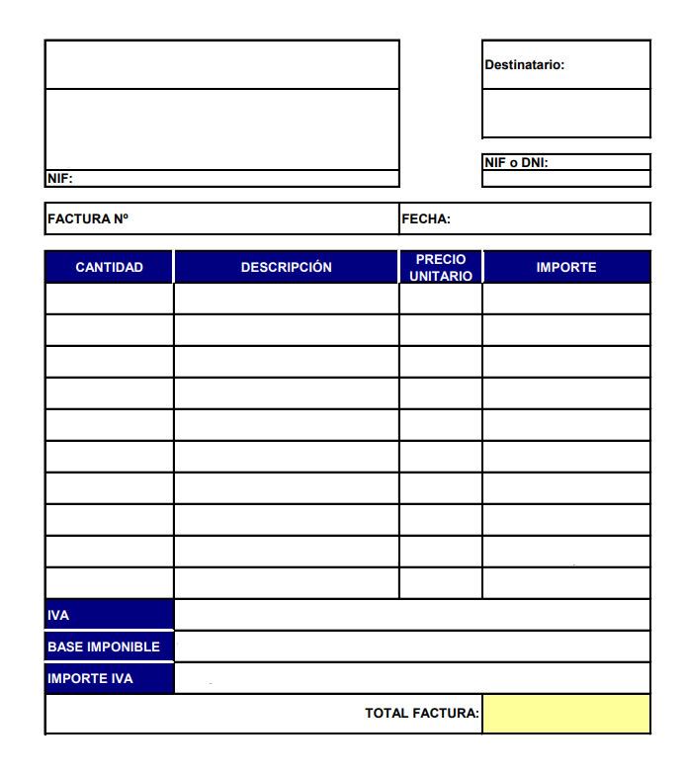
 |  |  |  | Destinatario:

 |  |  |  | NIF o DNI:
 | NIF:

 | FACTURA N° |  | FECHA:

 | CANTIDAD | DESCRIPCIÓN | PRECION UNITARIO | IMPORTE

 | IVA
 | BASE IMPONIBLE
 | IMPORTE IVA
 | TOTAL FACTURA:

